운영案
▣ 아시아나항공 '20년 공공부문 항공권 선구매 운영案

항목 구분 | 주요 내용
1. 대상기관 | - 중앙부처, 지자체 및 공공기관
2. 운영 기간 | - '20년 12월 20일까지 (※ 단, 기관별 협약시점에따라 중간정산 및 환급시점 상이)
3. 운영 방식 | - 선구매 금액은 기관 → 항공사로 입금, 항공사 ↔ 고객사간 CASH 금액 이동없음 SPCL ENTRY 및 선구매 AUTH NBR 적용 고객사 발권 선구매항공권 금액과 기 항공사입금된 기관별 선수금 상계
4. 출장자 업무 PROCESS | 1) 항공사 직판 or 기관별 주거래 여행사(BSP고객사) 발권처 선정 2) 지정된 발권처로 예약요청 및 항공운임증명서 발급요청 3) 출장자의 소속기관장 직인날인 정부항공운송의뢰서 제출(별도 SHEET 참조) 4) 직판의경우 당사 선구매 전담직원 LIST참조 발송 or 주거래여행사 선정 발권처 담당자께 발송 ※ 항공권 선구매 가이드라인 첨부6. 항공권 선구매 관리시트 해당 출장 주관 사업부서 작성 후 송부 必 5) 기관별 선구매잔액 확인 및 전자항공권 여정안내서 발급 후 출장자께 송부(영수증 내역 포함)
5. 고객사 업무 PROCESS | 1) 출장자 출장예약요청 접수 시 해당 기관의 선구매 협약체결 여부 및 잔액확인 必 → 당사 선구매전담 LIST 참조 2) 해당 출장예약 진행 후 항공운임증명서 발급 → 출장자 송부 및 발권시한 안내 3) 출장자 정부항공운송의뢰서 제출시 접수 및 기존 예약과 교차확인 4) 접수된 정부항공운송의뢰서를 바탕으로 고객사 선구매 발권관리대장 (별도 SHEET 참조) 작성 후 항공사 송부 5) 항공사측 기관별 선구매 잔액 확인 후 고객사로 발권가능 여부 안내 (8/3이전 매뉴얼관리, 8/3이후 SMART 시스템 활용) 6) 이상없을 시 발권 후 출장자에게 전자항공권여정안내서 및 영수증 송부 (※ 세부 발권지침 참조) 7) 항공사 ↔ 고객사 매일 발권된 선구매 항공권 번호 및 변경현황 크로스체크 必 (TKTG/REISS/RFND 내역 등 상호 확인 ) ※ 발권절차 진행 시 하단 10번 사항 선구매 협약체결 기관별 TOUR CODE 입력 必 (미입력시 ADM 발행) ※ 항공권 선구매 제도는 항공료(운임+TAX)를 선지급된 CASH에서 차감 발권방식, 고객사 TASF 징수 별도 ※ 8/3 smart.flyasiana.com '선구매 관리 TAB' 개설예정 / 이후 해당 PAGE 활용 운영 (사용자 매뉴얼 추후 별도안내예정)
6. 정부항공운송의뢰서 증빙관리 | - 선구매 기관코드 입력 발권항공권은 반드시 고객사에서 ARENCOS SYSTEM에 증빙서류(정부항공운송의뢰서) 등재 必 - 고객사 정부항공운송의뢰서 기관측에서 접수 시 항공사 선구매 전담직원대상 당일 공유 必 - 8/3일 이전 선구매 발권요청 접수 시 → '선구매 관리시트' 양식에 의거 작성 후 당사 선구매 전담직원대상 송부 - 8/3일 이후 smart.flyasiana.com '선구매 관리 TAB' 개설 이후 창구 일원화 모든 리스트는 해당 PAGE통해 접수
7. 정산 기준운임 | 1) 2020/21년 한국지역 국제선 판매가격 → 소노선별 할인률 적용현황은 '할인률TABLE' 별도 SHEET 참조 要 2) 해외발 OZ 운임 (별도 할인율 없음) ※ M-CLS 이상 결합조건
8. PRICING ENTRY 관련 | - 발권 1. PNR 생성 및 자동운임 저장 완료 2. GTR 코드 입력 지시어 : FOPGR#GVRNABC 입력 후 ER (※ABC에 기관별 3 LETTER CODE입력) EX. 국토교통부 발권지시어 : FOPGR#GVRNMOT 3. GTR 코드 입력내용 확인 지시어 : *FOP 4. 발권 지시어 : W#PQ#AOZ#KP0 (FOP 사항 미 입력) 5. ETR 확인 : WETR*T9880000000000(TKT NBR) ※ 기관별 주거래 여행사에 限 AUTO PRICING 지원 -재발행 1. 추가금액 無 재발행 : 세이버 시스템 내 MASK 이용 ‘9. 항공권 재발행’ (일반 항공권과 동일하게 진행) 2. 추가금액 발생 재발행 2.1 추가 금액에 대한 지불 수단이 현금 혹은 신용카드 인 경우 : 세이버 시스템 내 MASK 이용 ‘9. 항공권 재발행’ (일반 항공권과 동일하게 진행) 2.2 추가 금액에 대한 지불 수단이 선구매 금액인 경우 → 추가 선구매 배정액사용에대한 정부항공운송의뢰서 송부 必 W#PQ(운임번호)N(승객번호)#ET(Original TK No.)/(coupon no.)//(최초발권일)(최초발권지)/(IATA No.)#FA/CGR(GR CODE)/(추가 징수금액)*EF(최초 지불 수단; GTR의 경우 CC)#AOZ#KP0 W#PQ1N1.1#ET9883745578260/1//06JUL20SEL/99999992#FA/CGRGVRNABC/17000*EFCC#AOZ#KP0
9. 선구매 항공권 WAIVER 관련 | - 별도 WAIVER 사항관련 포괄AUTH 지원없음 - 관련 요청사항 발생 시 '고객사 선구매발권 관리대장 양식 4번-특이사항' 란 기재 항공사 접수 必 - 세부 사유별 건별 확인 후 WAIVER 지원가능 여부 판단 예정
10. 당사 협약체결 기관현황 → 8/20기준 총 65개기관(최종) | 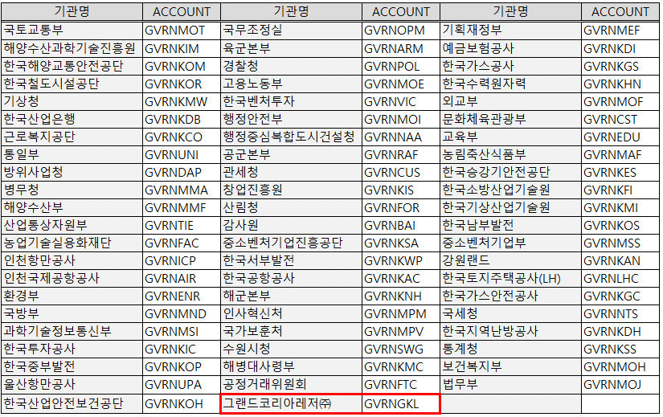

정부항공운송의뢰서
정 부 항 공 운 송 의 뢰 서
정 부 항 공 운 송 의 뢰 서
정 부 항 공 운 송 의 뢰 서

① 지정항공사 |  |  |  |  | ③ 발행번호 |  | 2020 - 000
② 등 급 | F ( ) B ( ) E ( )
④ 발행기관 | 국토교통부 |  |  |  | ⑤ 부 서 명
⑥ 담 당 자 |  |  |  |  | ⑦ 연 락 처 |  | 044-201-0000
⑧ 예산과목 | ㅇㅇ회계 | 계정 |  |  | 7000-7011-251-220-02
⑨ 여 정 | 인천(ICN) / ooo / 인천(ICN)
⑩ 여행자 수 | 명
⑪ 여 행 자 | 소 속 | 등급 | 성 명 |  |  | 소 속 |  | 등급 | 성 명
인적 사항

⑫ 정상운임 | 원 |  |  |  | ⑬ 할인운임 |  | 원

이 의뢰서에 기재된 항공운임에 해당하는 항공권을 신청하였음을 확인합니다.

 |  |  |  | 20 년 월 일

 |  |  |  | 신청인 : |  |  |  | (서명)

이 의뢰서에 기재된 항공운임에 해당하는 항공권을 발행하여 주시기 바랍니다.

 |  |  |  |  | 20 년 월 일

 | ⑭ 발 행 관 |  |  | 국 토 교 통 부 지 출 관 |  |  |  | (직인)

